ศท.บ.1
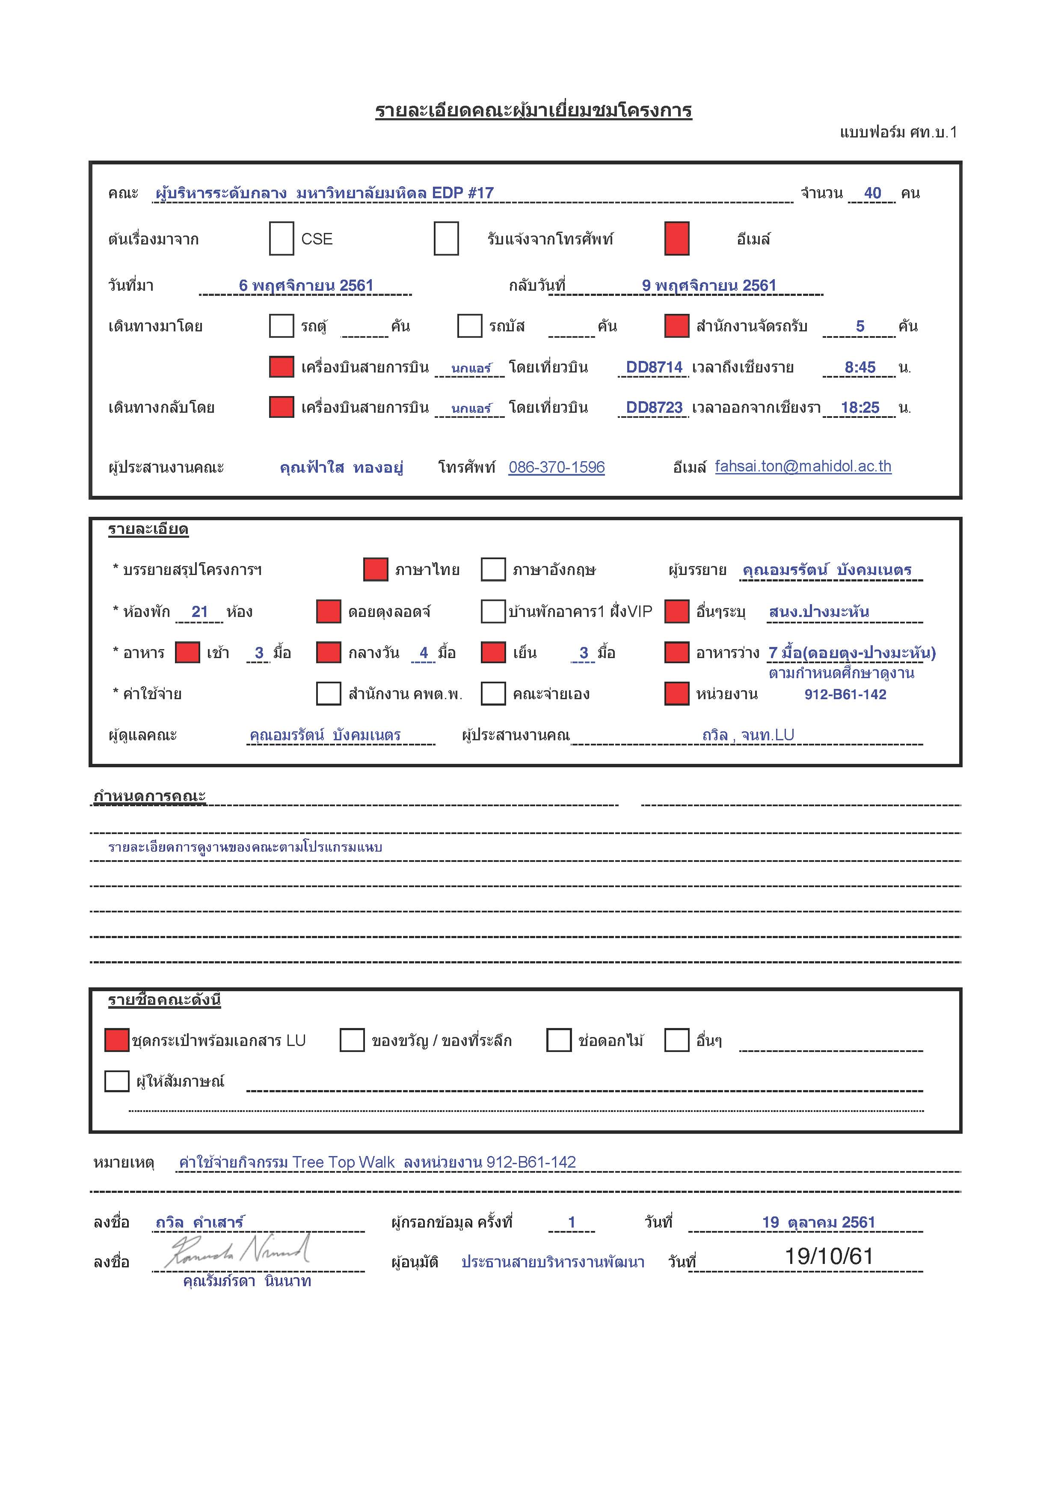

กำหนดการ
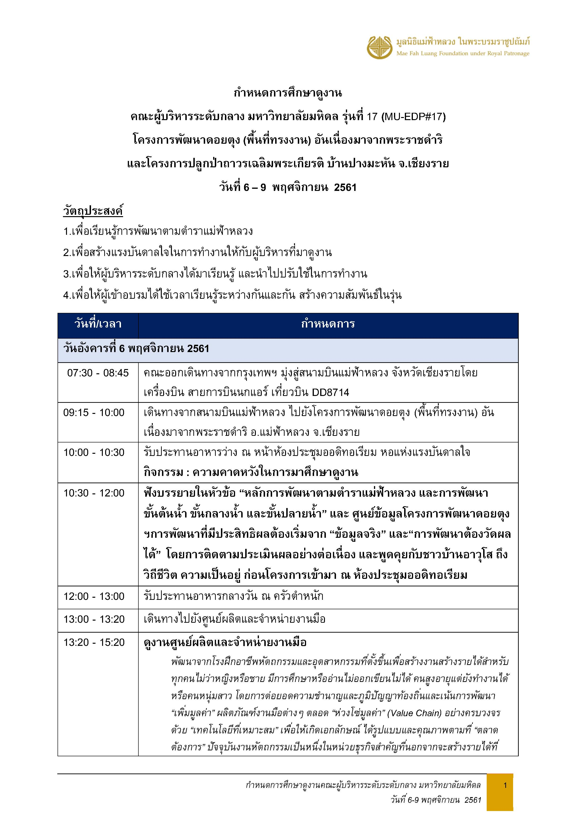

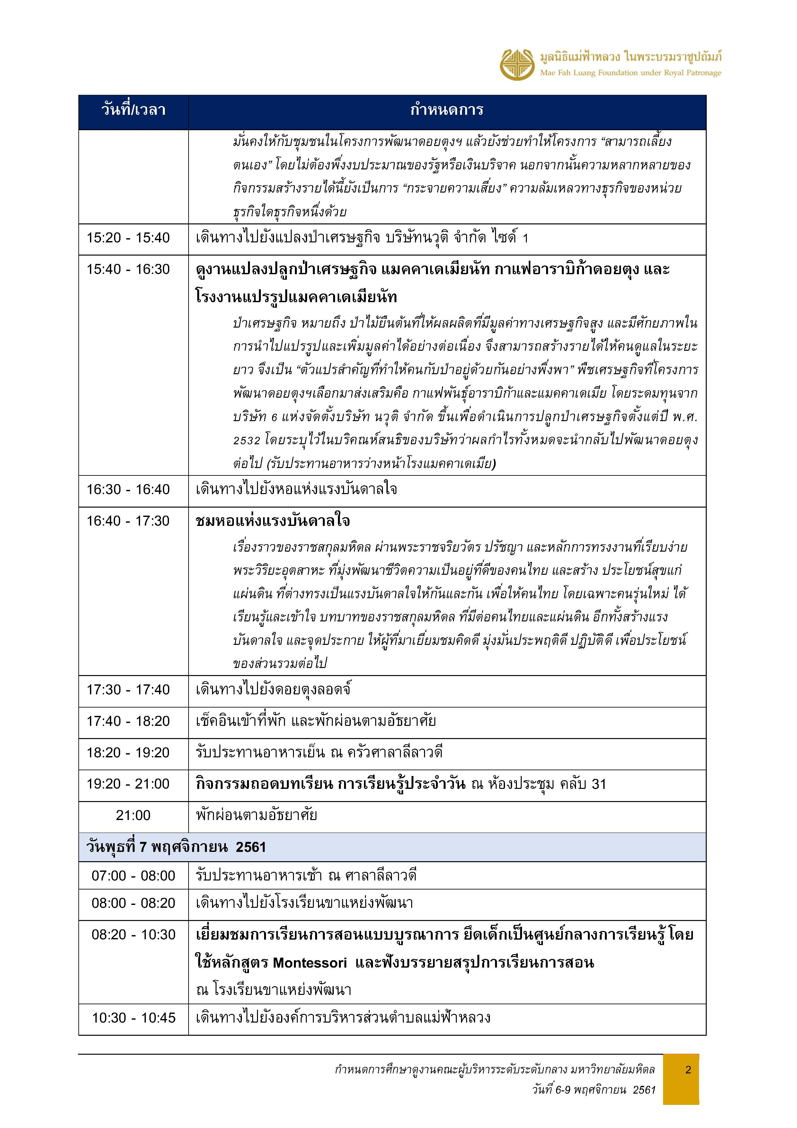

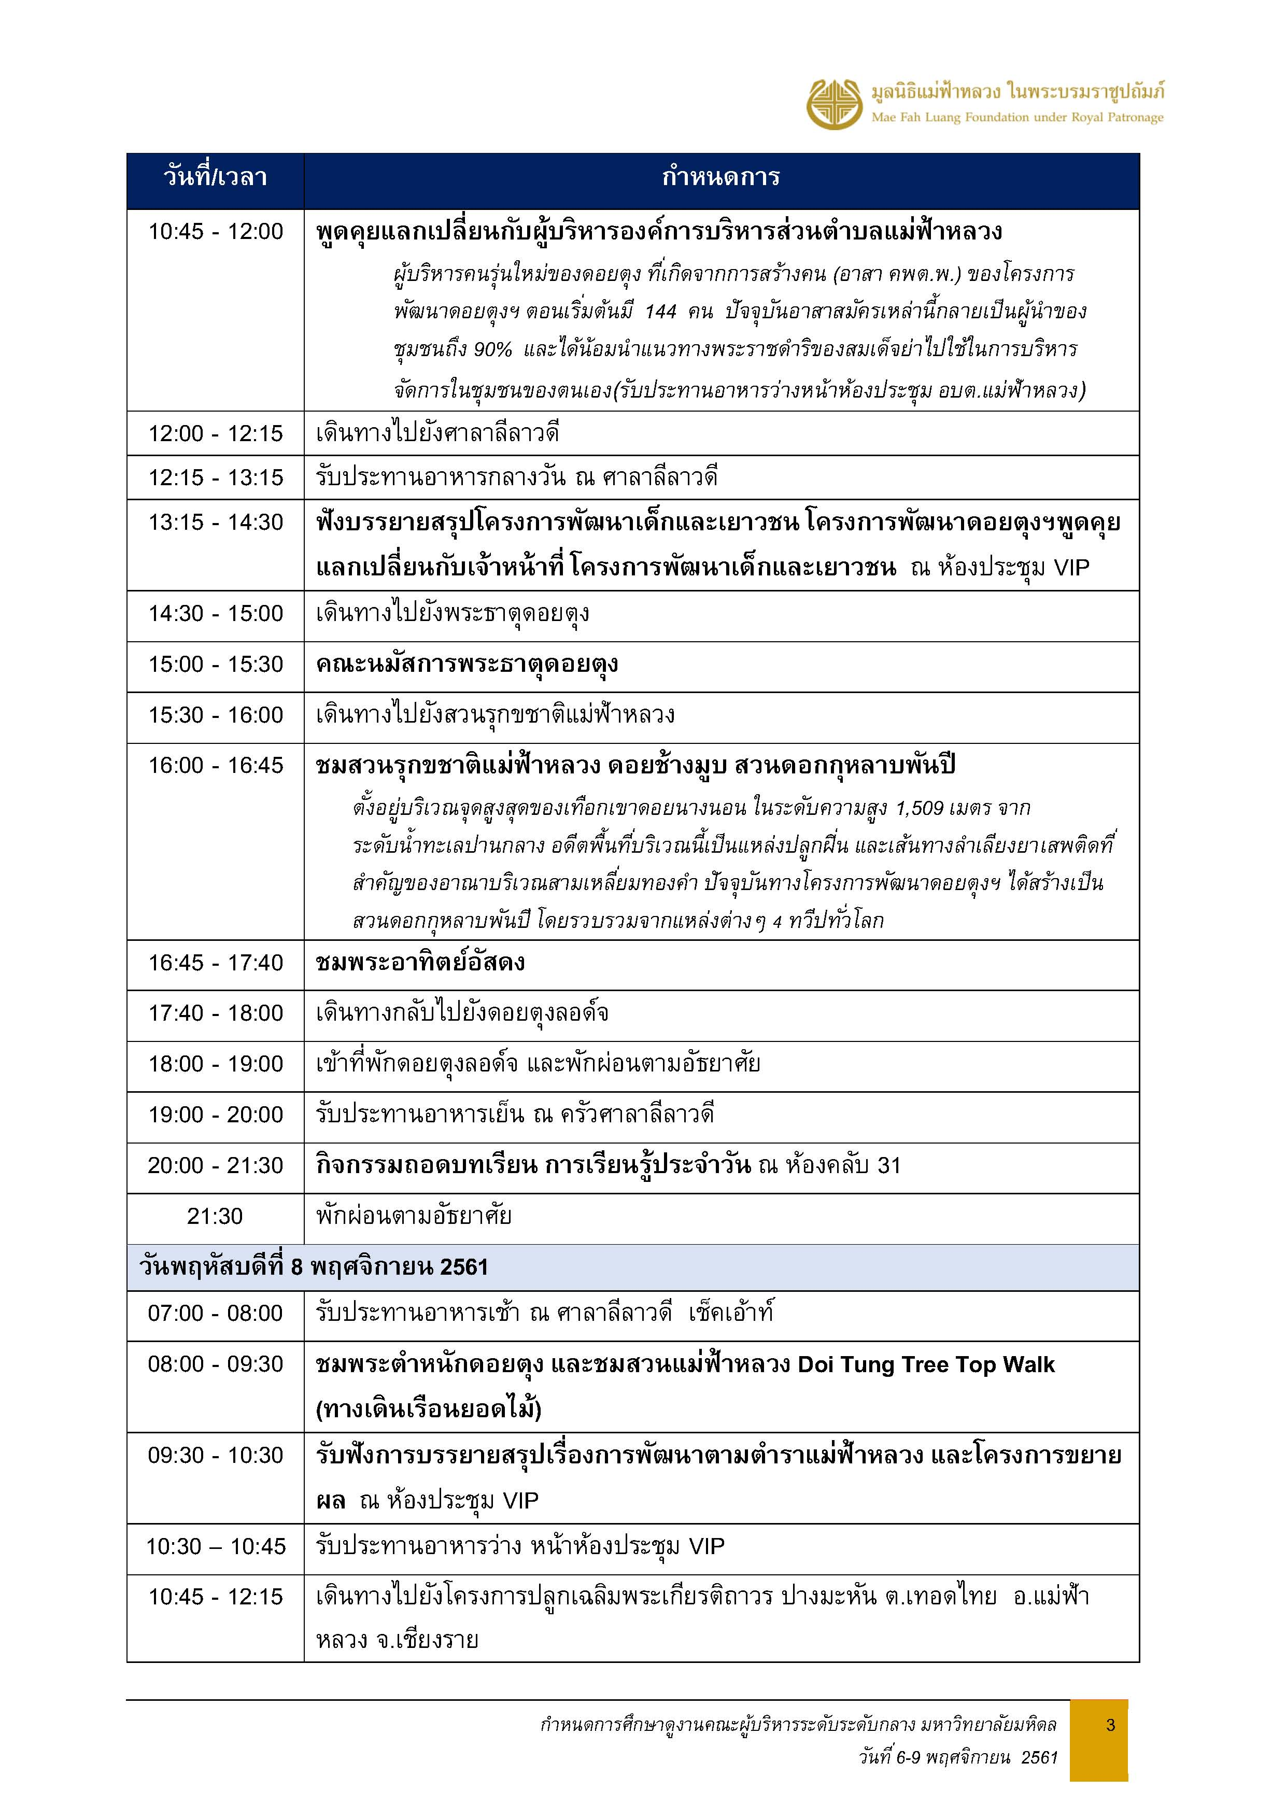

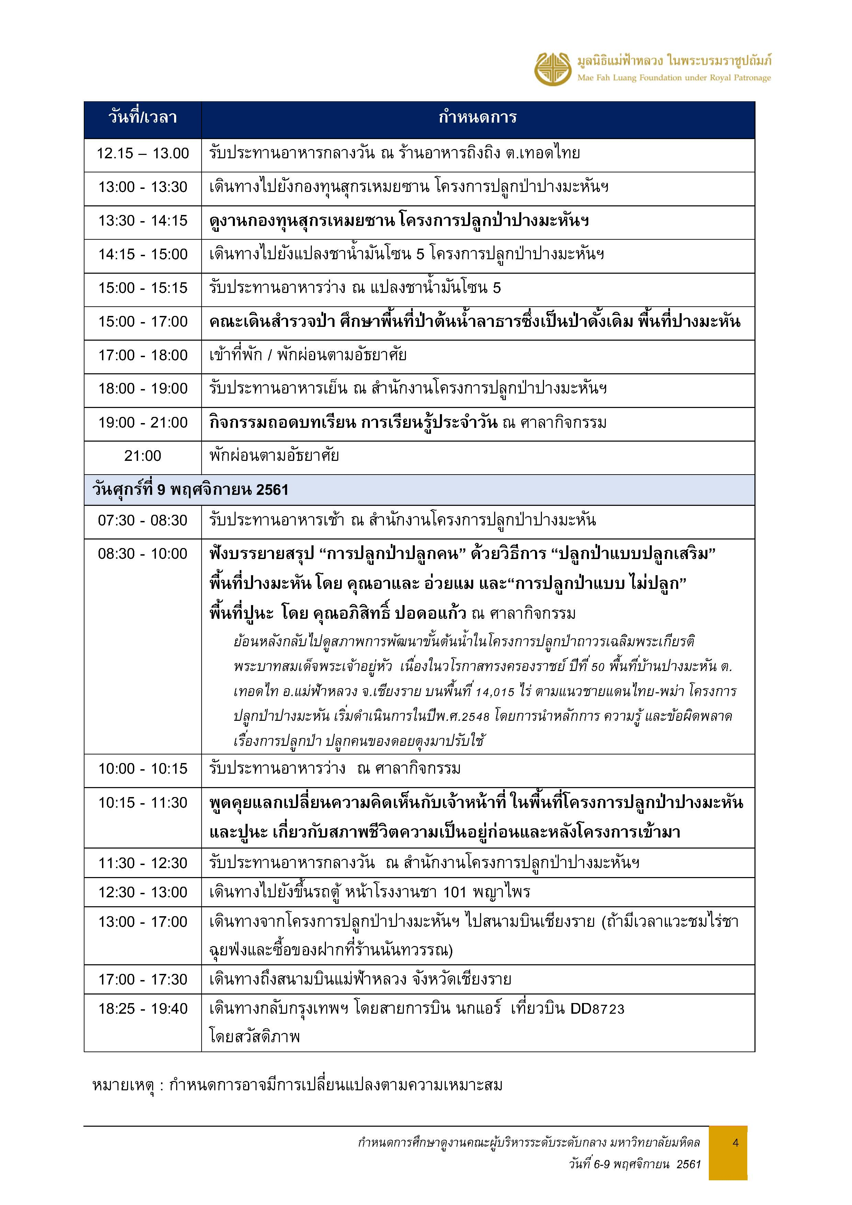

ชื่อคณะ
รายชื่อผู้เข้าอบรมโครงการพัฒนานักบริหารระดับกลาง มหาวิทยาลัยมหิดล รุ่นที่ 17
Mahidol University Executive Development Program # 17 (MU-EDP#17)
ลำดับ | รูปคณะ | คำนำหน้า | ชื่อ | นามสกุล | ตำแหน่ง | ตำแหน่งทางบริหาร (ถ้ามี) | ส่วนงาน | ภาควิชา/หน่วยงาน | ชื่อเล่น | มือถือ | อายุ
1 | 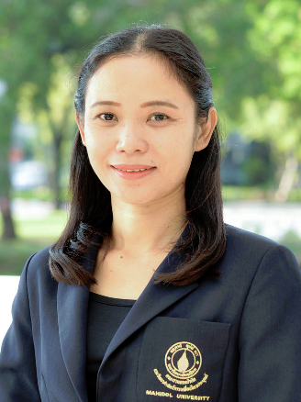 | รศ.ดร.ภก. | จารุกูล | ตรีไตรลักษณะ | รองศาสตราจารย์ | รองคณบดีฝ่ายวิจัยและนวัตกรรม | คณะกายภาพบำบัด | ภาควิชากายภาพบำบัด | จูล | 084-668-6831 | 47 ปี 6 เดือน
2 |  | ผศ.ดร. | บุญสิทธิ์ | ยิ้มวาสนา | ผู้ช่วยศาสตราจารย์ | รองคณบดีฝ่ายบัณฑิตศึกษาและวิเทศสัมพันธ์ | คณะเทคโนโลยีสารสนเทศและการสื่อสาร | - | ใต | 087-500-8484 | 40 ปี
3 |  | อ.ดร. | วุฒิชาติ | แสวงผล | อาจารย์ | ผู้ช่วยคณบดีฝ่ายพัฒนางานวิจัยและบริการวิชาการ | คณะเทคโนโลยีสารสนเทศและการสื่อสาร | กลุ่มวิชาวิทยาการคอมพิวเตอร์ | วุฒิ | 083-906-9579 | 32 ปี
4 | 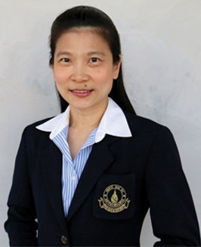 | ผศ.ดร. | อทิตยา พรชัยเกตุ | โอว ยอง | ผู้ช่วยศาสตราจารย์ | รองคณบดีฝ่ายนโยบายและแผน | คณะพยาบาลศาสตร์ | ภาควิชาสุขภาพจิตและการพยาบาลจิตเวชศาสตร์ | นก | 081-298-0324 | 49 ปี 8 เดือน
5 | 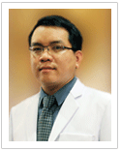 | ผศ. | เวหา | เกษมสุข | ผู้ช่วยศาสตราจารย์ | รองคณบดีฝ่ายพัฒนานักศึกษา | คณะพยาบาลศาสตร์ | ภาควิชาการพยาบาลสาธารณสุขศาสตร์ | เวย์ | 061-591-5649 | 35 ปี 6 เดือน
6 | 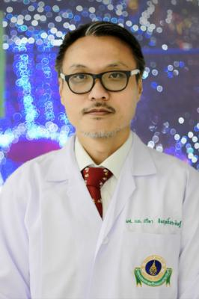 | ผศ.นพ. | ปรีดา | สัมฤทธิ์ประดิษฐ์ | ผู้ช่วยศาสตราจารย์ | ผู้ช่วยคณบดีฝ่ายการศึกษาหลังปริญญา | คณะแพทยศาสตร์โรงพยาบาลรามาธิบดี | ภาควิชาศัลยศาสตร์ | ฮิม | 081-909-7575 | 49 ปี 4 เดือน
7 | 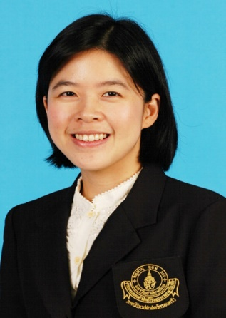 | อ.พญ. | ฉัฐญาณ์ | วงศ์รัฐนันท์ | อาจารย์ | ผู้ช่วยคณบดีฝ่ายกายภาพและสิ่งอำนวยความสะดวก | คณะแพทยศาสตร์โรงพยาบาลรามาธิบดี | ภาควิชาเวชศาสตร์ชุมชน | น้ำฝน | 081-931-6202 | 40 ปี
8 | 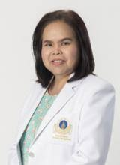 | ผศ. ดร. | โสภิณ | แสงอ่อน | ผู้ช่วยศาสตราจารย์ | ผู้ช่วยผู้อำนวยการโรงเรียนพยาบาลรามาธิบดี ด้านบัณฑิตศึกษาและวิจัยและรองผู้อำนวยการบริหารสถาบันการแพทย์จักรีนฤบดินทร์ ฝ่ายอาจารย์พยาบาล | คณะแพทยศาสตร์โรงพยาบาลรามาธิบดี | โรงเรียนพยาบาลรามาธิบดี | จูน | 081-701-1967 | 49 ปี 6 เดือน
9 | 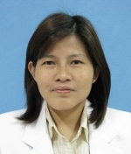 | อ.พญ. | สุนันท์ | องอาจ | อาจารย์ | หัวหน้าคณะกรรมการผู้ป่วยนอก ภาควิชาโสต นาสิก ลาริงซ์วิทยา | คณะแพทยศาสตร์ศิริราชพยาบาล | ภาควิชาโสต นาสิก ลาริงซ์วิทยา | นันท์ | 081-490-6875 | 47 ปี 11 เดือน
10 | 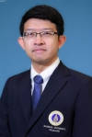 | ผศ.ดร.ภก. | ภานุพงษ์ | พงษ์ชีวิน | ผู้ช่วยศาสตราจารย์ | หัวหน้าภาควิชาเภสัชพฤกษศาสตร์ | คณะเภสัชศาสตร์ | ภาควิชาเภสัชพฤกษศาสตร์ | ป๋อม | 097-209-0404 | 40 ปี 8 เดือน
11 |  | อ.ดร.ภญ. | ศิตาพร | ยังคง | อาจารย์ | รองคณบดีฝ่ายกิจการนักศึกษา | คณะเภสัชศาสตร์ | ภาควิชาเภสัชกรรม | เน็ต | 084-653-3083 | 42 ปี 1 เดือน
12 | 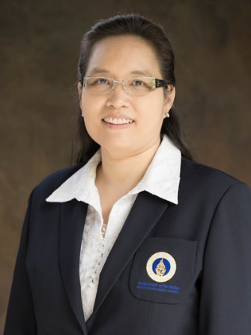 | ผศ.ดร. | ณัฏฐินี | พันธ์วิศวาส | ผู้ช่วยศาสตราจารย์ | รองคณบดีฝ่ายคลังและพัสดุ | คณะวิทยาศาสตร์ | ภาควิชาพฤกษศาสตร์ | โอ | 087-598-4769 | 47 ปี 10 เดือน
13 | 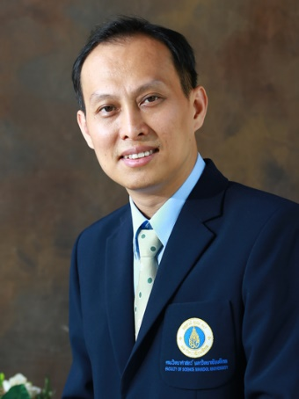 | ผศ.ดร. | นรินทร์ | ณัฐวุฒิ | ผู้ช่วยศาสตราจารย์ | ผู้ช่วยคณบดีฝ่ายศาลายา | คณะวิทยาศาสตร์ | ภาควิชาฟิสิกส์ | ชง | 089-812-3466 | 44 ปี 7 เดือน
14 | 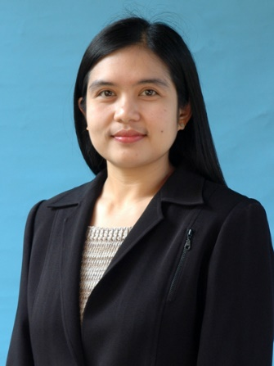 | อ.ดร. | อัญชีรา | วิบูลย์จันทร์ | อาจารย์ | - | คณะวิทยาศาสตร์ | ภาควิชาพฤกษศาสตร์ | หนึ่ง | 089-200-2930 | 42 ปี 10 เดือน
15 |  | อ.ดร. | เอกชัย | วารินศิริรักษ์ | อาจารย์ | หัวหน้าภาควิชาวิศวกรรม อุตสาหการ | คณะวิศวกรรมศาสตร์ | ภาควิชาวิศวกรรม อุตสาหการ | เอก | 086-701-5231 | 37 ปี 7 เดือน
*16 |  | ผศ.ดร. | พรชัย | บำรุงศรี | ผู้ช่วยศาสตราจารย์ | ผู้ช่วยคณบดี | คณะวิศวกรรมศาสตร์ | ภาควิชาวิศวกรรมเคมี | ป๊อป | 087-933-2403 | 33 ปี 8 เดือน
17 | 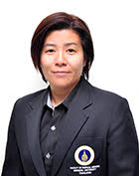 | อ.ดร. | อมรรัตน์ | อรุณนวล | อาจารย์ | รองคณบดีฝ่ายกิจการนักศึกษาและสวัสดิการ | คณะเวชศาสตร์เขตร้อน | ภ.โภชนศาสตร์เขตร้อนและวิทยาศาสตร์อาหาร | เอ๋ | 082-429-9895 | 39 ปี 10 เดือน
18 | 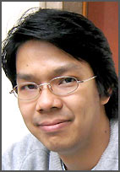 | อ.ดร.นพ. | สัณฑ์ | ม่วงน้อยเจริญ | อาจารย์ | รองผู้อำนวยการโรงพยาบาลเวชศาสตร์เขตร้อน | คณะเวชศาสตร์เขตร้อน | ภาควิชาอายุรศาสตร์ เขตร้อน | สัณฑ์ | 085-199-8989 | 40 ปี 7 เดือน
19 | 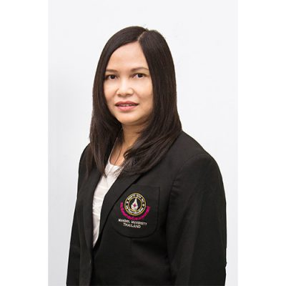 | ผศ.ดร. | อริศรา | เล็กสรรเสริญ | ผู้ช่วยศาสตราจารย์ | รองคณบดีฝ่ายยุทธศาสตร์และประกันคุณภาพ | คณะสังคมศาสตร์และมนุษยศาสตร์ | ภาควิชาศึกษาศาสตร์ | แอน | 081-613-6925 | 47 ปี 8 เดือน
20 | 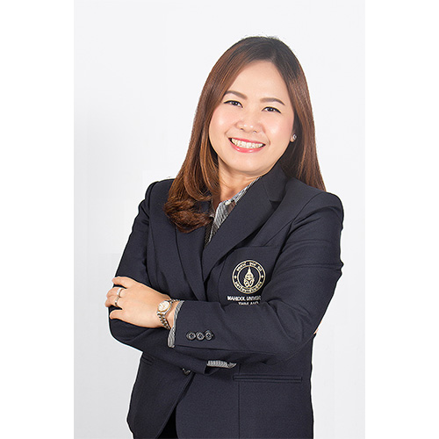 | ผศ.ดร. | พสชนัน | นิรมิตรไชยนนท์ | ผู้ช่วยศาสตราจารย์ | รองคณบดีฝ่ายวิเทศสัมพันธ์และภาพลักษณ์องค์กร | คณะสังคมศาสตร์และมนุษยศาสตร์ | ภาควิชาศึกษาศาสตร์ | จิ๊บ | 089-001-1212 | 36 ปี 4 เดือน
*21 | 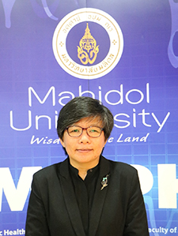 | รศ. ดร. | มธุรส | ทิพยมงคลกุล | รองศาสตราจารย์ | รองคณบดีฝ่ายวิเทศสัมพันธ์และพัฒนาเครือข่าย | คณะสาธารณสุขศาสตร์ | ภาควิชาระบาดวิทยา | ปุ๊ก | 089-494-8429 | 48 ปี 8 เดือน
22 | 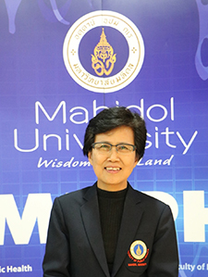 | ผศ. ดร. | อังสนา | บุญธรรม | ผู้ช่วยศาสตราจารย์ | รองคณบดีฝ่ายการศึกษาและเทคโนโลยีสารสนเทศ | คณะสาธารณสุขศาสตร์ | ภาควิชาอนามัยชุมชน | อ้อ | 086-535-5582 | 55 ปี 4 เดือน
23 |  | นาย | กวิน | ปลาอ่อน | นักวิเคราะห์นโยบาย และแผน | รักษาการหัวหน้างานแผนและพัฒนาคุณภาพ | วิทยาลัยนานาชาติ | ฝ่ายทรัพยากรบุคคลและแผน | วิน | 081-470-2207 | 45 ปี 4 เดือน
24 |  | อ.ดร. | วรางคณา | รัชตะวรรณ | อาจารย์ | รักษาการแทนรองคณบดีฝ่ายกิจการนักศึกษาและสื่อสารองค์กร | วิทยาลัยราชสุดา | ภาควิชาฟื้นฟูสมรรถภาพคนพิการ | จุ๋ม | 089-517-6363 | 39 ปี 9 เดือน
25 |  | ผศ.ดร. | ธีรศักดิ์ | ศรีสุรกุล | ผู้ช่วยศาสตราจารย์ | รักษาการรองคณบดีฝ่ายแผน พัฒนาคุณภาพ กายภาพและสิ่งแวดล้อม | วิทยาลัยราชสุดา | ภาควิชาหูหนวกศึกษา | ตั้ม | 085-118-2147 | 33 ปี 11 เดือน
26 |  | พญ. | ศุภวรรณ | ศิริวัฒนกุล | แพทย์ | ผู้ช่วยผู้อำนวยการศูนย์การแพทย์ | ศูนย์การแพทย์กาญจนาภิเษก | ฝ่ายการแพทย์ | บรีส | 086-630-5005 | 42 ปี 2 เดือน
27 |  | นาง | ธัญญรัตน์ | สลักคำ | พยาบาล | ผู้ช่วยผู้อำนวยการศูนย์การแพทย์ | ศูนย์การแพทย์กาญจนาภิเษก | ฝ่ายการแพทย์ | จอย | 081-361-2674 | 47 ปี
28 |  | นาง | วิภาวี | วิสาวะโท | เจ้าหน้าที่วิจัย (ผู้ชำนาญการพิเศษ) | หัวหน้าสำนักงาน | ศูนย์สัตว์ทดลองแห่งชาติ | สำนักงานควบคุมคุณภาพ | วิ | 086-571-5219 | 53 ปี
29 | 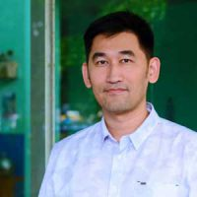 | อ.ดร. | พร้อมสิน | มาศรีนวล | อาจารย์ | หัวหน้าศูนย์วิจัยและพัฒนาวัคซีน | สถาบันชีววิทยาศาสตร์โมเลกุล | - | ยอ | 089-696-6436 | 36 ปี 4 เดือน
30 | 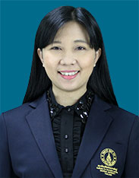 | ผศ.ดร. | ปิยะฉัตร | จิตต์ธรรม | ผู้ช่วยศาสตราจารย์ | รองผู้อำนวยการฝ่ายบริหาร | สถาบันนวัตกรรมการเรียนรู้ | กลุ่มวิชาวิทยาศาสตร์และเทคโนโลยีศึกษา | อ้อ | 081-299-7392 | 44 ปี 1 เดือน
31 |  | ดร. | วนรักษ์ | ชัยมาโย | เจ้าหน้าที่บริหารสินทรัพย์ทางความรู้ฯ | รองผู้อำนวยการสถาบันบริหารจัดการเทคโนโลยีและนวัตกรรม | สถาบันบริหารจัดการเทคโนโลยีและนวัตกรรม | - | โบ้ง | 098-262-3470 | 32 ปี 5 เดือน
32 |  | ผศ.ดร. | นันทิยา | ดวงภุมเมศ | ผู้ช่วยศาสตราจารย์ | รองผู้อำนวยการฝ่ายสื่อสารองค์กรและบริการวิชาการ | สถาบันวิจัยภาษาและวัฒนธรรมเอเชีย | กลุ่มวิชาภาษาและการสื่อสารระหว่างวัฒนธรรม | หญิง | 098-995-9155 | 49 ปี 1 เดือน
33 | 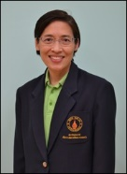 | ผศ.พญ. | แก้วตา | นพมณีจำรัสเลิศ | ผู้ช่วยศาสตราจารย์ | รองผู้อำนวยการฝ่ายบริการคลินิกและศูนย์พัฒนาเด็กปฐมวัย | สถาบันแห่งชาติเพื่อการพัฒนาเด็กและครอบครัว | พัฒนาการมนุษย์ | แก้วตา | 089-441-2605 | 49 ปี 8 เดือน
34 |  | นาง | ศศินาฎ | ศรีคง | บรรณารักษ์ (ผู้ชำนาญการ) | หัวหน้าห้องสมุด คณะสิ่งแวดล้อมฯ | หอสมุดและคลังความรู้มหาวิทยาลัยมหิดล | สำนักงานเครือข่ายบริการห้องสมุด | จิ๊ | 083-833-4314 | 56 ปี 5 เดือน
35 |  | ว่าที่ร้อยตรี | พงษ์ธร | เซี่ยงเห็น | วิศวกรไฟฟ้า | หัวหน้างานสาธารณูปโภคและระบบอาคาร | สำนักงานอธิการบดี | กองกายภาพและสิ่งแวดล้อม | อั๋น | 094-793-9292 | 34 ปี 8 เดือน
36 |  | นางสาว | เยาวพา | มังคละ | นักวิชาการพัสดุ (ผู้ชำนาญการ) | หัวหน้างานบริหารพัสดุ | สำนักงานอธิการบดี | กองคลัง | ปุ้ย | 085-810-9859 | 48 ปี 10 เดือน
37 |  | นางสาว | ยุคลธร | จงสุกใส | นักวิเทศสัมพันธ์ | - | สำนักงานอธิการบดี | กองวิเทศสัมพันธ์ | เปิ้ล | 089-048-9943 | 53 ปี 4 เดือน
เจ้าหน้าที่โครงการฯ
38 |  | นาง | เกศินี | ชาวนา | นักทรัพยากรบุคคล (ผู้ชำนาญการ) | หัวหน้างานสร้างเสริมศักยภาพและพัฒนาทรัพยากรบุคคล | สำนักงานอธิการบดี | กองทรัพยากรบุคคล | แอ๋ม | 089-825-3228 | 49 ปี
39 |  | นาย | ธีรัตน์ | คูคานธรรมทัศน์ | นักทรัพยากรบุคคล | - | สำนักงานอธิการบดี | กองทรัพยากรบุคคล | โอ๊ย | 083-522-4955 | 38 ปี
40 |  | นางสาว | ฟ้าใส | ทองอยู่ | นักทรัพยากรบุคคล | - | สำนักงานอธิการบดี | กองทรัพยากรบุคคล | แพร | 086-370-1596 | 24 ปี
หมายเหตุ: 2 ท่าน (ตัวหนังสือสีเขียว) ไม่รวมเดินทางไปปางมะหัน
*มีผู้เข้าอบรม 2 ท่าน เดินทางกลับวันที่ 7 พ.ย. 2561 เที่ยวบิน DD8723 เวลา 18.25 - 19.40 น. ชื่อสีเขียว

